Лист1
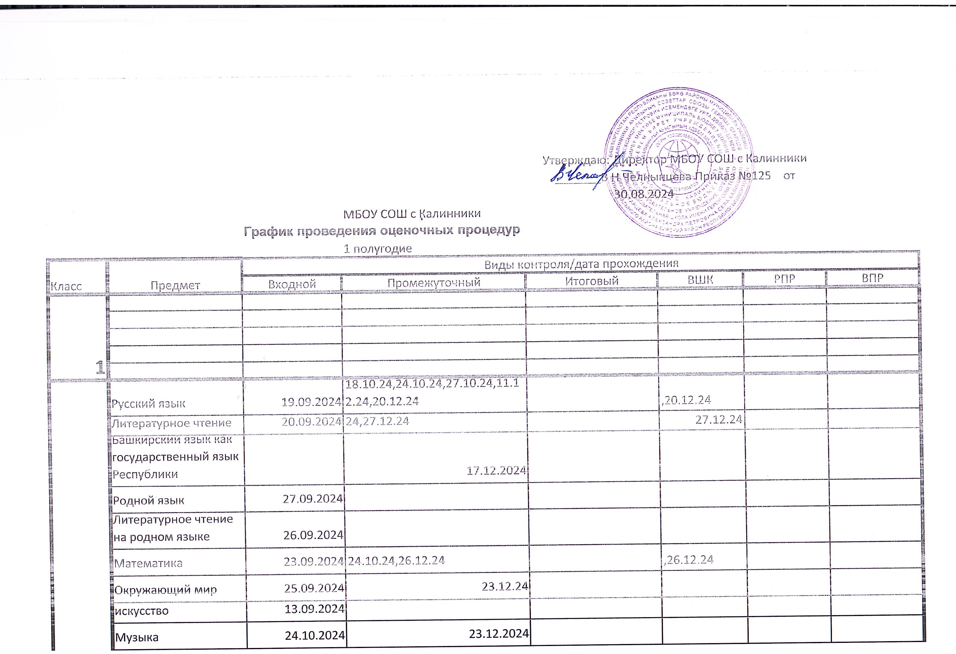

 | Технология | 2024-09-26
2 | Физическая культура | 2024-09-11 | 2024-12-19

3 | Русский язык | 2024-09-19 | 17.10.24,23.10.24,26.11.24,10.12.24,19.12.24 |  | ,19.12.24
 | Литературное чтение | 2024-09-20 | 8.10.24,22.10.24,21.11.24,12.12.24,26.12.24 |  | ,26.12.24
 | Башкирский язык как государственный язык Республики Башкортостан. |  | 2024-12-20
 | Родной язык | 2024-09-27
 | Литературное чтение на родном языке | 2024-09-26
 | Математика | 2024-09-23 | 23.10.24,24.12.24 |  | ,24.12.24
 | Окружающий мир | 2024-09-25 | 25.10.24.25.12.24 | 2024-10-25
 | Изобразительное искусство | 2024-09-13
 | Музыка | 2024-10-25 | 2024-12-27
 | Технология | 2024-09-26
 | Физическая культура | 2024-09-11 | 2024-12-19

4 | Государственный (башкирский) язык Республики Башкортостан
 | Русский язык | 2024-09-13 | 30.09.2024,24.09.2024,4.12.2024,26.12.2024
 | Литературное чтение | 2024-09-24 | 13.11.2024,3.12.2024,24.12.2024
 | Родной язык | 2024-09-20 | 25.10.2024,20.12.2024.
 | Литературное чтение на родном языке | 2024-09-16 | 2024-12-26
 | Математика | 2024-09-17 | 9.10.2024,13.11.2024,26.11.2024,26.12.2024
 | Окружающий мир | 2024-10-04 | 5.11.2024,27.12.2024 | 2024-10-25
 | Основы религиозных культур и светской этики |  | 2024-12-25
 | Изобразительное искусство | 2024-09-19 | 2024-12-19
 | Музыка | 2024-11-15 | 2024-12-27
 | Технология | 2024-09-05
 | Физическая культура | 2024-09-09 | 2024-12-16
 | Башкирский язык как государственный язык Республики Башкортостан. |  | 2024-11-18

5 | Русский язык | 2024-09-11 | 16.10.24, 27.11.24, 18.12.24 | 2024-12-18
 | Литература | 2024-09-20 | 21.10.24, 25.12.24 | 2024-12-25
 | Башкирский язык как государственный язык Республики Башкортостан. |  | 2024-10-22
 | Родной язык | 2024-10-15 | 2024-12-17 | 2024-10-15
 | Родная литература |  | 2024-12-12
 | Математика | 10.09.2024г. | 23.10.2024г., 26.12.2024г. | 26.12.2024г
 | Основы духовно-нравственной культуры народов России |  | 2024-12-18
 | Всеобщая история |  | 23.10.2024 25.12
 | География |  | 2024-11-22
 | Биология | 2024-09-13 | 2024-12-27
 | Изобразительное искусство | 2024-09-09 | 2024-12-23
 | Музыка | 2024-10-24 | 2024-12-19
 | Технология | 2024-09-11 | 2024-12-25
 | Физическая культура | 2024-09-10 | 2024-12-17

6 | Русский язык | 2024-09-19 | 17.10.2024; 21.11.2024;27.12.2024 | 2024-12-27
 | Литература | 2024-10-24 | 2024-12-19 | 2024-12-19
 | Родной язык |  | 2024-12-17 | 2024-10-23
 | Родная литература |  | 2024-12-26
 | История |  | 24.10.24; 26.12.24
 | Обществознание |  | 2024-12-24
 | География |  | 2024-11-18
 | Математика | 2024-09-16 | 2024-12-13
 | Биология | 2024-09-11 | 2024-12-25
 | Изобразительное искусство | 2024-09-11 | 2024-12-25
 | Музыка | 2024-10-24 | 2024-12-26
 | Технология | 2024-09-11 | 2024-12-25
 | Физическая культура | 2024-09-09 | 2024-12-16
 | Башкирский язык как государственный язык Республики Башкортостан. |  | 2024-10-22
 | Культура речи
 | Основы духовно-нравственной культуры народов России |  | 2024-12-20

7 | Русский язык | 2024-09-10 | 29.11.24,27.12.24 | ,27.12.24
 | Литература
 | Родной язык | 2024-10-17 | 2024-12-19 | 2024-10-17
 | Родная литература
 | История |  | 24.10 26.12
 | Обществознание |  | 2024-11-26
 | География |  | 02.10.2024 24.10.2024 11.12.2024
 | Алгебра | 11.09.2024г. | 23.10.2024г., 25.12.2024г. | 26.12.2024г
 | Геометрия |  | 2024-12-26
 | Вероятность и статистика |  | 2024-12-27
 | Информатика и ИКТ |  | 22.11.2024г.
 | Биология | 2024-09-11 | 2024-12-25
 | Физика | 2024-10-04 | 2024-12-13
 | Изобразительное искусство | 2024-09-06 | 2024-12-20
 | Музыка | 2024-10-23 | 2024-12-25
 | Технология | 2024-09-12 | 2024-12-26
 | Физическая культура | 2024-09-10 | 2024-12-17
 | Башкирский язык как государственный язык Республики Башкортостан. |  | 2024-10-16

8 | Русский язык | 2024-09-16 | 21.10.24, 18.12.24 | 2024-12-18
 | Литература | 2024-09-25 | 2024-12-11 | 2024-12-11
 | Родной язык |  | 2024-12-17 | 2024-10-15
 | Родная литература |  | 2024-12-19
 | Башкирский язык как государственный язык Республики Башкортостан. |  | 2024-10-16
 | История |  | 25.10 27.12
 | Обществознание |  | 2024-12-26
 | География |  | 24.09.2024 24.12.2024
 | Математика | 12.09.2024г. | 24.10.2024г., 27.12.2024г.
 | Информатика и ИКТ |  | 05.12.2024г.
 | Химия | 2024-09-09 | 2024-12-23
 | Биология | 2024-09-13 | 2024-12-27
 | Физика | 2024-09-25 | 2024-11-27
 | Изобразительное искусство | 2024-09-03 | 2024-12-17
 | Музыка | 2024-10-22 | 2024-12-24
 | Технология | 2024-09-12 | 2024-12-26
 | Физическая культура | 2024-09-09 | 2024-12-16
 | ОБЖ и ЗР | 2024-09-06 | 2024-12-20

9 | Русский язык | 2024-09-30 | 21.10.24,26.12.24 | ,26.12.24
 | Литература | 2024-09-26
 | Родной язык |  | 2024-12-24 | 2024-10-01
 | Родная литература | 2024-09-20 | 2024-12-20
 | История |  | 23.10 26.12
 | Обществознание |  | 2024-10-18
 | География |  | 23.10.2024 25.12.2024
 | Математика | 12.09.2024г. | 24.10.2024г., 27.12.2024г.
 | Информатика и ИКТ |  | 06.11.2024г.
 | Химия | 2024-09-09 | 2024-12-23
 | Биология | 2024-09-13 | 2024-12-27
 | Физика | 2024-09-24 | 2024-11-19
 | Изобразительное искусство | 2024-09-06 | 2024-12-20
 | Музыка | 2024-10-25 | 2024-12-28
 | Физическая культура | 2024-09-10 | 2024-12-17
 | Башкирский язык как государственный язык Республики Башкортостан. |  | 2024-10-24
 | ОБЖ и ЗР

10 | Русский язык |  | 2024-11-28
 | Литература |  | 2024-12-10
 | Родной язык |  | 2024-12-23
 | Иностранный язык
 | Всеобщая история. История России |  | 25.10 27.12 | 2024-10-25
 | Обществознание |  | 23.10 18.12 | 2024-10-23
 | Алгебра и начала математического анализа | 13.09.2024г. | 24.10.2024г., 27.12.2024г.
 | Геометрия |  | 2024-11-20
 | Вероятность и статистика |  | 23.12.2024г.
 | Информатика
 | Физика | 2024-09-26 | 2024-11-14
 | Физическая культура | 2024-09-09 | 2024-12-16
 | География |  | 2024-10-21
 | Химия | 2024-09-12 | 2024-12-26
 | Биология | 2024-09-12 | 2024-12-26
 | Анализ текста | 2024-10-21 | 2024-12-23
 | Решение задач повышенной сложности по математике |  | 26.12.2024г.
 | Башкирский язык как государственный язык Республики Башкортостан. |  | 2024-10-16
 | ОБЖ и ЗР | 2024-09-11 | 2024-12-18

11 | Русский язык | 2024-09-17 | 2024-11-26
 | Литература |  | 2024-12-11
 | Родной язык | 2024-10-24 | 2024-12-19
 | Всеобщая история. История России |  | 24.10 26.12 | 2024-10-24
 | Обществознание |  | 18.10 20.12
 | Алгебра | 2024-09-17 | 2024-12-03
 | Геометрия | 2024-09-26
 | Вероятность и статистика
 | Информатика
 | Физика | 2024-09-23 | 2024-12-04
 | Физическая культура | 2024-09-09 | 2024-12-16
 | География |  | 2024-12-09
 | Химия | 2024-09-10 | 2024-12-24
 | Биология | 2024-09-11 | 2024-12-25
 | Анализ текста
 | Решение задач повышенной сложности по математике | 2024-10-07
 | ОБЖ и ЗР | 2024-09-11 | 2024-12-18
 | Башкирский язык как государственный язык Республики Башкортостан. |  | 2024-10-16

